SEM 13
SEMANA 13 |  | Nombre: Patricio Espinoza A

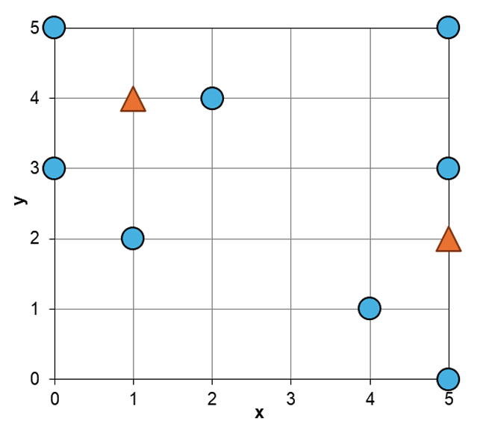
 | R | x | y
 | a | 0 | 3
 | b | 0 | 5
 | c | 1 | 2
 | d | 2 | 4
 | e | 4 | 1
 | f | 5 | 0
 | g | 5 | 3
 | h | 5 | 5

 | Q | x | y
 | q1 | 1 | 4
 | q2 | 5 | 2

a. (0.5 puntos) Escriba la notación unaria para los vectores de R y Q.

 | R | x1 | y1 | vector unario |  |  | Q | x1 | y1 | vector unario |  |  | M=5
 | a | 0 | 111 | 00000 11100 |  |  | q1 | 1 | 1111 | 1000011110
 | b | 0 | 11111 | 00000 11111 |  |  | q2 | 11111 | 11 | 1111111000
 | c | 1 | 11 | 10000 11000
 | d | 11 | 1111 | 11000 11110
 | e | 1111 | 1 | 11110 10000
 | f | 11111 | 0 | 11110 00000
 | g | 11111 | 111 | 11111 11100
 | h | 11111 | 11111 | 11111 11111

b. (0.5 puntos) Construya un índice LSH calculando 3 tablas de proyección, cada una de 3 bits al azar sobre los conjuntos R y Q. La generación de números aleatorios es a su decisión.

 | m=3 | L=3
 |  |  |  |  |  |  |  | Projection instances |  |  | Coincidencias
 | R | x | y | x1 | y1 | vector unario |  | {1,3,5} | {7,9,10} | {2,4,8} | q1 | q2
 | a | 0 | 3 | 0 | 111 | 00000 11100 |  | 000 | 100 | 001 | 1 | 1
 | b | 0 | 5 | 0 | 11111 | 00000 11111 |  | 000 | 111 | 001 | 1 | 0
 | c | 1 | 2 | 1 | 11 | 10000 11000 |  | 100 | 100 | 000 | 1 | 1
 | d | 2 | 4 | 11 | 1111 | 11000 11110 |  | 100 | 110 | 101 | 2 | 0
 | e | 4 | 1 | 1111 | 1 | 11110 10000 |  | 110 | 000 | 110 | 0 | 1
 | f | 5 | 0 | 11111 | 0 | 11110 00000 |  | 110 | 000 | 110 | 0 | 1
 | g | 5 | 3 | 11111 | 111 | 11111 11100 |  | 111 | 100 | 111 | 0 | 2
 | h | 5 | 5 | 11111 | 11111 | 11111 11111 |  | 111 | 111 | 111 | 0 | 1
 | Q | x | y | x1 | y1 | vector unario |  | {1,3,5} | {7,9,10} | {2,4,8}
 | q1 | 1 | 4 | 1 | 1111 | 10000 11110 |  | 100 | 110 | 001
 | q2 | 5 | 2 | 11111 | 11 | 11111 11000 |  | 111 | 100 | 110

c. (0.5 puntos) Localice el vecino más cercano (aproximado) de q1 y q2 utilizando el índice LSH que construyó anteriormente.

 | El vecino aproximado más cercano de q1 es d, con 2 colisiones y una distancia de |  |  |  |  |  |  |  | 1
 | El vecino aproximado más cercano de q2 es g, con 2 colisiones y una distancia de |  |  |  |  |  |  |  | 1

SEMANA 13 (PCA)

 |  |  |  |  |  |  |  | Al calcular las covarianzas entre las coordenadas de los vectores de S se obtuvo la siguiente matriz de covarianza C:
 |  | 2
 |  | -1 |  |  |  |  |  |  | 3.6 | 1.2 | -1.8 | 1.9 | -3.6
 | x prom = | 3 |  |  |  |  |  |  | 1.2 | 2.7 | -1.8 | 1.9 | -1.5
 |  | -4 |  |  |  |  |  | C= | -1.8 | -1.8 | 4.3 | 0.3 | 2.6
 |  | 6 |  |  |  |  |  |  | 1.9 | 1.9 | 0.3 | 3.5 | -1.6
 |  |  |  |  |  |  |  |  | -3.6 | -1.5 | 2.6 | -1.6 | 4.1
 | 12 imágenes
 | 5 dimensiones |  |  | lambda 1 | 2.5 |  | lambda 2 | 0.2 |  | lambda 3 | 4.3 |  | lambda 4 | 11.1 |  | lambda 5 | 0.1

 |  |  |  |  | -0.5 |  |  | 0.2 |  |  | 0.1 |  |  | 0.5 |  |  | -0.7
 |  |  |  |  | 0.7 |  |  | 0.5 |  |  | 0.1 |  |  | 0.3 |  |  | -0.4
 |  |  |  | v1 | -0.3 |  | v2 | 0.5 |  | v3 | 0.7 |  | v4 | -0.4 |  | v5 | -0.2
 |  |  |  |  | 0.2 |  |  | -0.5 |  |  | 0.7 |  |  | 0.3 |  |  | 0.4
 |  |  |  |  | 0.4 |  |  | -0.5 |  |  | 0.1 |  |  | -0.6 |  |  | -0.5

a. (0.25 puntos) Señale la matriz de transformación W que se debe aplicar sobre S para crear el conjunto T.

Se ordenan los valores propios de menor a mayor

 | lambda 4 | 11.1 |  | lambda 3 | 4.3 |  | lambda 1 | 2.5 |  | lambda 2 | 0.2 |  | lambda 5 | 0.1

 |  | 0.5 |  |  | 0.1 |  |  | -0.5 |  |  | 0.2 |  |  | -0.7
 |  | 0.3 |  |  | 0.1 |  |  | 0.7 |  |  | 0.5 |  |  | -0.4
 | v4 | -0.4 |  | v3 | 0.7 |  | v1 | -0.3 |  | v2 | 0.5 |  | v5 | -0.2
 |  | 0.3 |  |  | 0.7 |  |  | 0.2 |  |  | -0.5 |  |  | 0.4
 |  | -0.6 |  |  | 0.1 |  |  | 0.4 |  |  | -0.5 |  |  | -0.5

 |  |  | 0.5 | 0.1 | -0.5 | 0.2 | -0.7 |  |  |  |  |  |  | 0.5
 |  |  | 0.3 | 0.1 | 0.7 | 0.5 | -0.4 |  |  |  |  |  |  | 0.3
 | W = |  | -0.4 | 0.7 | -0.3 | 0.5 | -0.2 |  | Proyectado en una dimensión => |  |  |  | W = | -0.4
 |  |  | 0.3 | 0.7 | 0.2 | -0.5 | 0.4 |  |  |  |  |  |  | 0.3
 |  |  | -0.6 | 0.1 | 0.4 | -0.5 | -0.5 |  |  |  |  |  |  | -0.6

b. (0.25 puntos) Señale la “cantidad de información” que se mantiene (según PCA) al proyectar los descriptores de S en T.

 | Suma de los valores propios = |  |  | 18.2
 | Valor propio seleccionado = |  |  | 11.1

 | Cantidad de información mantenida = |  |  |  | 60.989%

c. (0.5 puntos) Señale el vector de T que será el vecino más cercano a q cuando q es proyectado a una dimensión con la transformación PCA descrita anteriormente.

 | 8 |  |  | 2 |  |  |  | 6 |  |  | 0.5
 | 3 |  |  | -1 |  |  |  | 4 |  |  | 0.3
q = | 3 |  | x̄ = | 3 |  | q centrado = |  | 0 |  | W = | -0.4 |  | q'=W * q_centrado= |  | 5.4
 | 2 |  |  | -4 |  |  |  | 6 |  |  | 0.3
 | 7 |  |  | 6 |  |  |  | 1 |  |  | -0.6

Diferencia absoluta entre q' y cada elemento de T

a | 12.1 | |q'-a| | 6.7
b | 2.1 | |q'-b| | 3.3
c | 9.5 | |q'-c| | 4.1
d | -3.9 | |q'-d| | 9.3
e | 7.1 | |q'-e| | 1.7 |  | El vector más cercano a q será e
f | -0.4 | |q'-f| | 5.8
g | 0.2 | |q'-g| | 5.2
h | -17.2 | |q'-h| | 22.6
i | 23.2 | |q'-i| | 17.8
j | -7.2 | |q'-j| | 12.6
k | 16.4 | |q'-k| | 11
l | -1.9 | |q'-l| | 7.3

SEM 14
SEMANA 14 (distancias)

1. Se tiene un vector de consulta q y tres 3 vectores (a, b y c) de cinco dimensiones:

 |  | 6 |  |  | 4 |  |  | 6 |  |  | 5
 |  | 4 |  |  | 2 |  |  | 4 |  |  | 5
 | q = | 3 |  | a = | 5 |  | b = | 5 |  | c = | 4
 |  | 1 |  |  | 3 |  |  | 9 |  |  | 10
 |  | 3 |  |  | 5 |  |  | 3 |  |  | 3

a. (0.3 puntos) Calcule la distancia de q con a, b y c usando distancia LP con p=2 y señale el más cercano a q.

 | DIST(q,a) = | 4.472135955 |  | La distancia más pequeña es entre los vectores q y a
 | DIST(q,b) = | 8.2462112512 |  | Por tanto el vector a es el más cercano a q.
 | DIST(q,c) = | 9.1651513899

 | p = | 2

b. (0.3 puntos) Calcule la distancia de q con a, b y c usando distancia LP con p=0.5 y señale el más cercano a q.

 | DIST(q,a) = | 50 |  | La distancia más pequeña es entre los vectores q y b
 | DIST(q,b) = | 18 |  | Por tanto el vector b es el más cercano a q.
 | DIST(q,c) = | 36

 | p = | 0.5

c. (0.4 puntos) Calcule la distancia de q con a, b y c usando distancia DPF con p=2 y m=4 y señale el más cercano a q.

 |  |  |  |  |  | 6 |  |  | 4 |  |  | 6 |  | 5
 |  |  |  |  |  | 4 |  |  | 2 |  |  | 4 |  | 5
 |  |  |  |  | q = | 3 |  | a = | 5 |  | b = | 5 | c = | 4
 |  |  |  |  |  | 1 |  |  | 3 |  |  | 9 |  | 10
 |  |  |  |  |  | 3 |  |  | 5 |  |  | 3 |  | 3

 | p = | 2
 | m = | 4 |  |  |  |  |  |  | 2 |  |  | 0 |  | 1
 |  |  |  |  |  |  |  |  | 2 |  |  | 0 |  | 1
 | Dadi que se tiene m = 4, se descarta el valor con mayor diferencia |  |  |  |  |  |  | |q-a| = | 2 |  | |q-b| = | 2 | |q-c| = | 1
 |  |  |  |  |  |  |  |  | 2 |  |  | 8 |  | 9
 | DIST(q,a) = | 4 |  |  |  |  |  |  | 2 |  |  | 0 |  | 0
 | DIST(q,b) = | 2
 | DIST(q,c) = | 1.7320508076

 | Por tanto, el vector con menor distancia y más cercano a q es c

2. Dadas dos funciones de distancia d1() y d2() que cumplen las propiedades métricas (no negatividad, reflexividad, simetría y desigualdad triangular).

a. (0.25 puntos) Demuestre formalmente si la siguiente función d3() cumple o no cumple la propiedad de desigualdad triangular:

Sabemos que d1() y d2() cumplen las propiedades métricas, en particular, la desigualdad triangular
=> | ∀x, y, z, d1(x, z) ≤ d1(x, y) + d1(y, z)
=> | ∀x, y, z, d2(x, z) ≤ d2(x, y) + d2(y, z)

Por enunciado, tenemos que d3(x,y) se define como:
● | d3(x, y) = (d1(x, y) + d2(x, y)) / 2

Luego, para demostrar que d3(x,y) cumple desigualdad triangular se debe demostrar que: |  |  |  |  |  |  | ∀x, y, z, d3(x, y) ≤ d3(x, z) + d3(z, y)
A partir de ● y usando las desigualdades triangulares de d1() y d2() se tiene que:
 | (d1(x, y) + d2(x, y)) / 2
=> | (d1(x, y) + d2(x, y)) / 2 ≤ (d1(x, z) + d1(z, y) + d2(x, z) + d2(z, y)) / 2
Del lado izquierdo tenemos que (d1(x, y) + d2(x, y)) / 2 = d3(x,y)
Del lado derecho tenemos que reordenando (d1(x, z) + d1(z, y) + d2(x, z) + d2(z, y)) / 2 se obtiene:
=> | (d1(x, z) + d2(x, z) + d1(z, y) + d2(z, y)) / 2
=> | d3(x, z) + d3(z, y)

Luego juntando ambos lados se tiene d3(x, y) ≤ d3(x, z) + d3(z, y)
=> | Por lo tanto, d3(x,y) cumple la propiedad de desigualdad triangular

b. (0.25 puntos) Demuestre formalmente si la siguiente función d4() cumple o no cumple la propiedad de desigualdad triangular:

Sabemos que d1() y d2() cumplen las propiedades métricas, en particular, la desigualdad triangular
=> | ∀x, y, z, d1(x, z) ≤ d1(x, y) + d1(y, z)
=> | ∀x, y, z, d2(x, z) ≤ d2(x, y) + d2(y, z)
Tomando distintos ejemplos de distancias para cada una donde se cumplen las desigualdades triangulares:
● | d1(x,z) = 1 | d1(x,y) = 2 | d1(y,z) = 2 | Cumple que 1≤4
●● | d2(x,z) = 10 | d2(x,y) = 2 | d2(y,z) = 8 | Cumple que 10≤10

=> | d4(x,z) = min{1, 10} = 1
=> | d4(x,y) = min{2, 2} = 2
=> | d4(y,z) = min{2, 8} = 2

Si d4(): d4(x,y) = min{d1(x,y), d2(x,y)} cumpliera la desigualdad triangular, entonces: ∀x, y, z, d4(x, y) ≤ d4(x, z) + d4(z, y)
Pero se tiene que:
=> | 2 ≤ 1 + 2
=> | 2 ≤ 3 | FALSE

Por tanto d4() no cumple la desigualdad triangular

SEMANA 14 (LAESA)
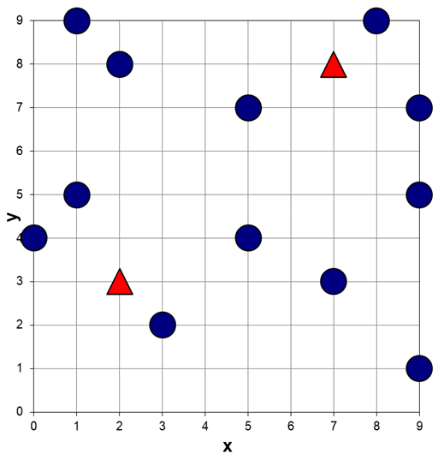
 | R | x | y
 | a | 5 | 4
 | b | 3 | 2
 | c | 2 | 8
 | d | 5 | 7
 | e | 9 | 5
 | f | 0 | 4
 | g | 8 | 9
 | h | 1 | 5
 | i | 9 | 1
 | j | 9 | 7
 | k | 7 | 3
 | l | 1 | 9

 | Q | x | y
 | q1 | 2 | 3
 | q2 | 7 | 8

Se desea localizar para cada objeto de Q su vecino más cercano en R de acuerdo a la distancia Manhattan o L1 utilizando el enfoque métrico.
Suponga que se selecciona al elemento i como pivote, es decir, P = { (9,1) }

a. (0.5 puntos) Calcule la Tabla de Pivotes para P usando la distancia L1.

 | R | x | y | P = { (9,1) }
 | a | 5 | 4 | 7
 | b | 3 | 2 | 7
 | c | 2 | 8 | 14
 | d | 5 | 7 | 10
 | e | 9 | 5 | 4
 | f | 0 | 4 | 12
 | g | 8 | 9 | 9
 | h | 1 | 5 | 12
 | i | 9 | 1 | 0
 | j | 9 | 7 | 6
 | k | 7 | 3 | 4
 | l | 1 | 9 | 16

 | Q | x | y | P = { (9,1) }
 | q1 | 2 | 3 | 9
 | q2 | 7 | 8 | 9

b. (0.5 puntos) Resuelva la búsqueda exacta del vecino más cercano en R para q1 y para q2 usando cotas inferiores según P.

 | R | x | y | P = { (9,1) } |  | LB(q1,u) | d(q1,u) | NN(q1) |  | LB(q2,u) | d(q2,u) | NN(q2)
 | a | 5 | 4 | 7 |  | 2 | 4 | a |  | 2 | 6 | a
 | b | 3 | 2 | 7 |  | 2 | 2 | b |  | 2 | 10 | a
 | c | 2 | 8 | 14 |  | 5 | 5 |  |  | 5 | 5 | c
 | d | 5 | 7 | 10 |  | 1 | 7 | b |  | 1 | 3 | d
 | e | 9 | 5 | 4 |  | 5 | 9 |  |  | 5 | 5
 | f | 0 | 4 | 12 |  | 3 | 3 |  |  | 3 | 11
 | g | 8 | 9 | 9 |  | 0 | 12 | b |  | 0 | 2 | g
 | h | 1 | 5 | 12 |  | 3 | 3 |  |  | 3 | 9
 | i | 9 | 1 | 0 |  | 9 | 9 |  |  | 9 | 9
 | j | 9 | 7 | 6 |  | 3 | 11 |  |  | 3 | 3
 | k | 7 | 3 | 4 |  | 5 | 5 |  |  | 5 | 5
 | l | 1 | 9 | 16 |  | 7 | 7 |  |  | 7 | 7

 | Q | x | y | P = { (9,1) } |  | Recorriendo y descartando de acuerdo a LB |  |  |  | Recorriendo y descartando de acuerdo a LB
 | q1 | 2 | 3 | 9 |  | => | b es el vecino más cercano |  |  | => | g es el vecino más cercano
 | q2 | 7 | 8 | 9

c. (0.5 puntos) Calcule la complejidad interna y externa del índice al resolver ambas búsquedas. ¿Se realizaron más o menos cálculos que en un linear scan?

 | Complejidad | q1 |  | q2 |  |  | Realizando la conversión a cálculos de distancia tenemos que:
 | Externa | 4 |  | 5 |  |  | => 12 LB en 2 dimensiones => 12/2 => 6 cálculos de distancias
 | Interna | 12 LB + 1 Pivote |  | 12 LB + 1 Pivote

 |  | Linear Scan |  |  |  |  | Linear Scan compara qi con cada elemento de R
 | Complejidad | q1 |  | q2 |  |  | => 12 comparaciones para q1 y 12
 | Externa | 12 |  | 12
 | Interna | 0 |  | 0

 | En las dos búsquedas para el vecino más cercano de q1 y q2
 | fueron requeridos menos cálculos para LB que para un linear scan
 | (6 vs 12 respectivamente)

